黑料白料4.17
大宗物料采购价格审批表
采购工厂：湖南工厂
序号 | 图号/编码 | 物料/工装名称 | 单位 | 数量 | 增值税率% | 5月审批价格 |  |  | 5月集采审批价格 |  | 供应商全称 | 备注 | 欣辰达
 |  |  |  |  |  | 含税价格 |  |  | 含税价格 | 降幅 |  |  |  |  | 4个点
1 | TFT0000083 | 聚醚3405 | KG |  | 13% | 10.3 |  |  | 9.8 | 4.9% | 凯平 |  | 10.3 | 10.05 | 0.97572815534 | 9.682 | 10.45 | 9.823 | 9.8 | 0.93779904306
序号 | 图号/编码 | 物料/工装名称 | 单位 | 增值税率% | 增值税率% | 5月审批价格 | 5月集采审批价格 |  |  |  | 供应商全称 | 备注
 |  |  |  |  |  | 欣辰达含税价格 | 欣辰达含税价格 | 降幅 | 中蓝国际含税价格 | 降幅
3 | TFT0000084 | 东大POP40 | KG |  | 13% | 11.1 | 10.8 | 2.7% | 10.1 | 9.0% | 中蓝国际
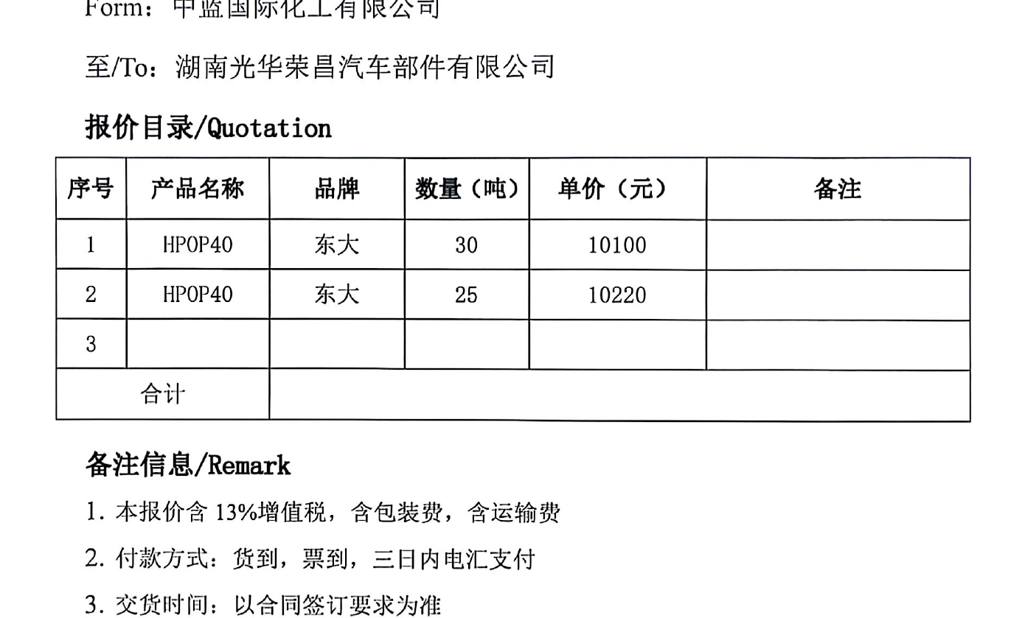
说明： 以上所有价格均为含税价格。
1 | 开发情况 | 一单一议，聚醚3405订货25T左右，整车，东大POP40，订货30T左右，整车，使用周期30天
2 | 产品价格 | 以上请领导审批
3 | 模具价格 | 无
4 | 开发周期 | 无
5 | 年降情况 | 一单一议
6 | 结算方式 | 凯平和欣辰达为体系供应商，按湖南账期结算。
7 | 备注
总经理 日期：

